Sheet1
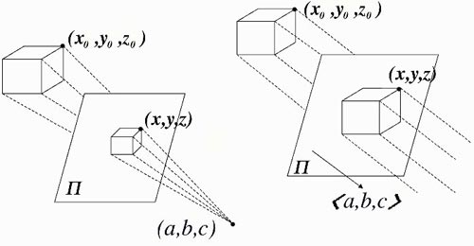
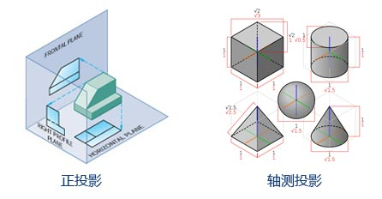
Projection | 投影
perspective projection | 透视投影
parallel projection | 平行投影
orthographic projection | 正投影
axonometric projection | 轴测投影

isometric projection | 对等轴测投影
dimetirc projection | 正二测投影 (两等角投影)
trimetric projection | 正三测投影

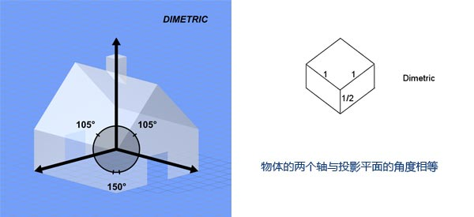

angular drag | 旋转阻力

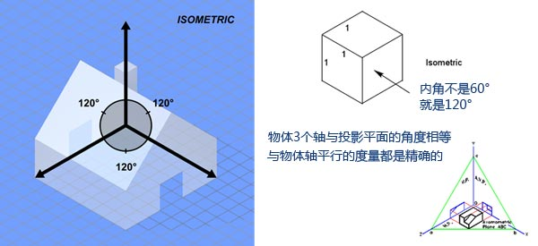
axes | 轴
axis | 轴

cast shadow | 投射阴影
collision detection | 碰撞检测
culling mask | 消隐遮罩
drag | 阻力
flare | 光晕
freeze rotation | 冻结旋转
interpolate | 插值
inspect | 检查 (监察)
kinematic | 运动学
mass | 质量
material | 材质
receive shadows | 接收阴影
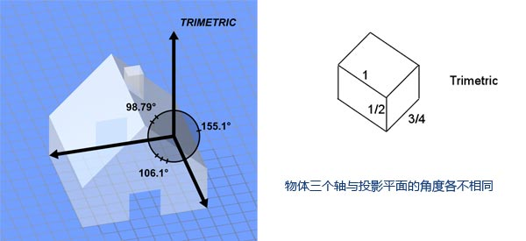
render | 渲染
rotation | 旋转
scale | 尺寸
texture | 纹理

